Sprint 1
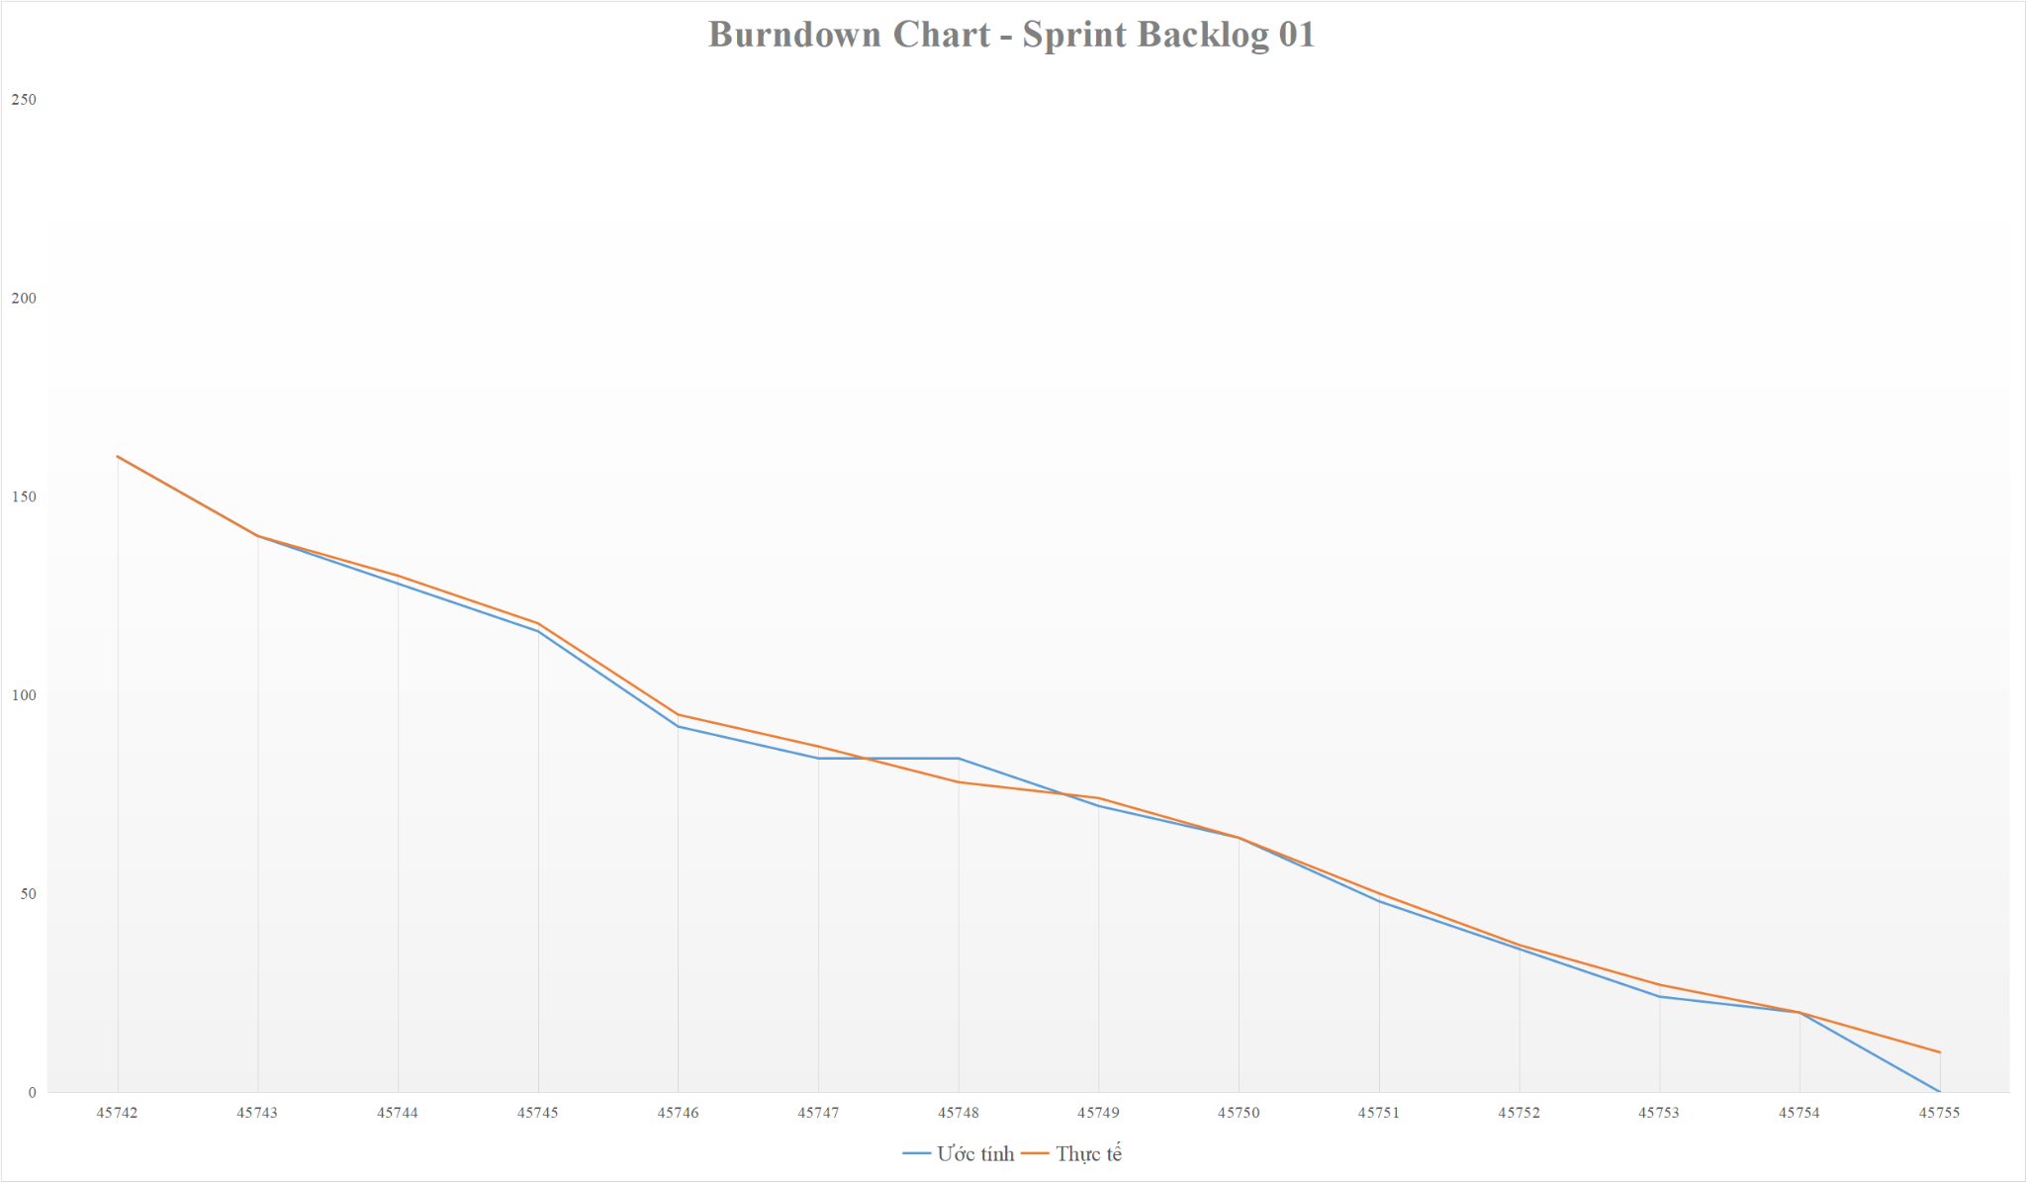
 | Tên dự án : | XÂY DỰNG WEBSITE BÁN XE TÍCH HỢP AI TƯ VẤN & ĐẶT LỊCH HẸN TRẢI NGHIỆM
 | Tên module : | Sprint 1
 | Nhóm phát triển : | Nhóm 39
 | Ngày bắt đầu : | 2025-07-04
 | Ngày kết thúc : | 2025-08-04

 | Báo cáo Sprint 1 |  |  |  |  |  |  |  | Ahead Schedule
 | STT | Tên thành viên | Ước tính | Thực tế |  |  |  |  | End Task
 | 1 | Cao Ngô Gia Phú | 32 | 38 |  |  |  |  | Late
 | 2 | Trần Lê Huy | 22 | 27
 | 3 | Văn Bá Việt | 22 | 29
 | 4 | Võ Tấn Trí | 20 | 25
 | 5 | Nguyễn Đăng Quốc Thịnh | 30 | 38
 | 6 | All team | 34 | 44
 | Tổng |  | 160 | 201

Sprint | Thành phần | Tên nhiệm vụ | Thành viên chịu trách nhiệm | Ước tính | 3/26/2025 | 3/27/2025 | 3/28/2025 | 3/29/2025 | 3/30/2025 | 3/31/2025 | 2025-01-04 | 2025-02-04 | 2025-03-04 | 2025-04-04 | 2025-05-04 | 2025-06-04 | 2025-07-04 | 2025-08-04

1 | Họp kế hoạch Sprint |  | All team | 14 | 14 | 0
 | Tạo Sprint Backlog |  | Thịnh | 2 | 2 | 0
 | Tạo tài liệu kiểm thử cho Sprint 1 |  | Việt | 2 | 2 | 0
 | Tạo tài liệu cơ sở dữ liệu cho Sprint 1 |  | Huy | 2 | 2 | 0
 | Chức năng “Đăng nhập, Đăng xuất, Đăng kí” | Thiết kế giao diện “Đăng nhập, Đăng xuất, Đăng kí” | Trí | 8 | 8 | 8 | 0
 |  | Code chức năng “ Đăng nhập, Đăng xuất” | Phú | 8 | 8 | 8 | 8 | 0
 |  | Code chức năng “Đăng kí” | Phú | 8 | 8 | 8 | 8 | 8 | 0
 |  | Design Test Case chức năng “ Đăng nhập, Đăng xuất, Đăng kí” | Thịnh | 4 | 4 | 4 | 0
 |  | Test chức năng “ Đăng nhập, Đăng xuất, Đăng kí” | Thịnh | 4 | 4 | 4 | 4 | 0
 |  | Fix Bug | Phú | 8 | 8 | 8 | 8 | 8 | 0
 |  | Re-test chức năng “ Đăng nhập, Đăng xuất, Đăng kí” | Thịnh | 8 | 8 | 8 | 8 | 8 | 0
 | Chức năng “ Quên mật khẩu, Đổi mật khẩu ” | Thiết kế giao diện “ Quên mật khẩu, Đổi mật khẩu ” | Thịnh | 4 | 4 | 4 | 4 | 4 | 4 | 0
 |  | Code chức năng “ Quên mật khẩu " | Huy | 6 | 6 | 6 | 6 | 6 | 6 | 6 | 6 | 0
 |  | Code chức năng “ Đổi mật khẩu ” | Huy | 2 | 2 | 2 | 2 | 2 | 2 | 2 | 2 | 0
 |  | Design Test Case chức năng “ Quên mật khẩu, Đổi mật khẩu ” | Việt | 4 | 4 | 4 | 4 | 4 | 4 | 0
 |  | Test chức năng “ Quên mật khẩu, Đổi mật khẩu ” | Việt | 4 | 4 | 4 | 4 | 4 | 4 | 4 | 4 | 0
 |  | Fix Bug | Huy | 4 | 4 | 4 | 4 | 4 | 4 | 4 | 4 | 4 | 0
 |  | Re-test chức năng “ Quên mật khẩu, Đổi mật khẩu ” | Việt | 4 | 4 | 4 | 4 | 4 | 4 | 4 | 4 | 4 | 0
 | Chức năng “Quản lý xe , Quản lý loại xe , Quản lý Nhà Cung Cấp” | Thiết kế giao diện “Quản lý xe , Quản lý loại xe , Quản lý Nhà Cung Cấp” | Phú | 8 | 8 | 8 | 8 | 8 | 8 | 8 | 8 | 8 | 8 | 8 | 0
 |  | Code chức năng “Quản lý xe ” | Huy | 4 | 4 | 4 | 4 | 4 | 4 | 4 | 4 | 4 | 4 | 0
 |  | Code chức năng Quản lý loại xe” | Việt | 4 | 4 | 4 | 4 | 4 | 4 | 4 | 4 | 4 | 4 | 4 | 0
 |  | Code chức năng “Quản lý Nhà Cung Cấp ” | Thịnh | 4 | 4 | 4 | 4 | 4 | 4 | 4 | 4 | 4 | 4 | 4 | 0
 |  | Design Test Case chức năng “Quản lý xe , Quản lý loại xe , Quản lý Nhà Cung Cấp” | Trí | 4 | 4 | 4 | 4 | 4 | 4 | 4 | 4 | 4 | 4 | 0
 |  | Test chức năng “Quản lý xe , Quản lý loại xe , Quản lý Nhà Cung Cấp” | Trí | 4 | 4 | 4 | 4 | 4 | 4 | 4 | 4 | 4 | 4 | 4 | 0
 |  | Fix Bug | Huy,Việt,Thịnh | 12 | 12 | 12 | 12 | 12 | 12 | 12 | 12 | 12 | 12 | 12 | 12 | 0
 |  | Re-test chức năng “Quản lý xe , Quản lý loại xe , Quản lý Nhà Cung Cấp” | Trí | 4 | 4 | 4 | 4 | 4 | 4 | 4 | 4 | 4 | 4 | 4 | 4 | 4 | 0
 | Release Sprint 1 | Họp xem lại Sprint 1 | All team | 10 | 10 | 10 | 10 | 10 | 10 | 10 | 10 | 10 | 10 | 10 | 10 | 10 | 10 | 0
 |  | Sprint 1 Retrospective Meeting | All team | 10 | 10 | 10 | 10 | 10 | 10 | 10 | 10 | 10 | 10 | 10 | 10 | 10 | 10 | 0
 |  |  | TỔNG | 160 | 160 | 140 | 128 | 116 | 92 | 84 | 84 | 72 | 64 | 48 | 36 | 24 | 20 | 0

Sprint | Thành phần | Tên nhiệm vụ | Thành viên chịu trách nhiệm | Ước tính | 3/26/2025 | 3/27/2025 | 3/28/2025 | 3/29/2025 | 3/30/2025 | 3/31/2025 | 2025-01-04 | 2025-02-04 | 2025-03-04 | 2025-04-04 | 2025-05-04 | 2025-06-04 | 2025-07-04 | 2025-08-04

1 | Họp kế hoạch Sprint |  | All team | 14 | 14 | 0
 | Tạo Sprint Backlog |  | Thịnh | 2 | 2 | 0
 | Tạo tài liệu kiểm thử cho Sprint 1 |  | Việt | 2 | 2 | 0
 | Tạo tài liệu cơ sở dữ liệu cho Sprint 1 |  | Huy | 2 | 2 | 0
 | Chức năng “Đăng nhập, Đăng xuất, Đăng kí” | Thiết kế giao diện “Đăng nhập, Đăng xuất, Đăng kí” | Trí | 10 | 8 | 8 | 0
 |  |  |  |  |  |  | 2
 |  | Code chức năng “ Đăng nhập, Đăng xuất” | Phú | 10 | 8 | 8 | 8 | 0
 |  |  |  |  |  |  |  | 2
 |  | Code chức năng “Đăng kí” | Phú | 9 | 8 | 8 | 8 | 8 | 0
 |  |  |  |  |  |  |  |  | 1
 |  | Design Test Case chức năng “ Đăng nhập, Đăng xuất, Đăng kí” | Thịnh | 4 | 4 | 4 | 0
 |  | Test chức năng “ Đăng nhập, Đăng xuất, Đăng kí” | Thịnh | 6 | 4 | 4 | 4 | 0
 |  |  |  |  |  |  |  | 2
 |  | Fix Bug | Phú | 10 | 8 | 8 | 8 | 8 | 0
 |  |  |  |  |  |  |  |  | 2
 |  | Re-test chức năng “ Đăng nhập, Đăng xuất, Đăng kí” | Thịnh | 9 | 8 | 8 | 8 | 8 | 0
 |  |  |  |  |  |  |  |  | 1
 | Chức năng “ Quên mật khẩu, Đổi mật khẩu ” | Thiết kế giao diện “ Quên mật khẩu, Đổi mật khẩu ” | Thịnh | 6 | 4 | 4 | 4 | 4 | 4 | 0
 |  |  |  |  |  |  |  |  |  | 2
 |  | Code chức năng “Quên mật khẩu ” | Huy | 7 | 6 | 6 | 6 | 6 | 6 | 6 | 6 | 0
 |  |  |  |  |  |  |  |  |  |  |  | 1
 |  | Code chức năng “ Đổi mật khẩu ” | Huy | 3 | 2 | 2 | 2 | 2 | 2 | 2 | 2 | 0
 |  |  |  |  |  |  |  |  |  |  |  | 1
 |  | Design Test Case chức năng “ Quên mật khẩu, Đổi mật khẩu ” | Việt | 5 | 4 | 4 | 4 | 4 | 4 | 0
 |  |  |  |  |  |  |  |  |  | 1
 |  | Test chức năng “ Quên mật khẩu, Đổi mật khẩu ” | Việt | 6 | 4 | 4 | 4 | 4 | 4 | 4 | 4 | 0
 |  |  |  |  |  |  |  |  |  |  |  | 2
 |  | Fix Bug | Huy | 5 | 4 | 4 | 4 | 4 | 4 | 4 | 4 | 4 | 0
 |  |  |  |  |  |  |  |  |  |  |  |  | 1
 |  | Re-test chức năng “ Quên mật khẩu, Đổi mật khẩu ” | Việt | 6 | 4 | 4 | 4 | 4 | 4 | 4 | 4 | 4 | 0
 |  |  |  |  |  |  |  |  |  |  |  |  | 2
 | Chức năng “Quản lý xe , Quản lý loại xe , Quản lý Nhà Cung Cấp” | Thiết kế giao diện “Quản lý xe , Quản lý loại xe , Quản lý Nhà Cung Cấp” | Phú | 9 | 8 | 8 | 8 | 8 | 8 | 8 | 8 | 8 | 8 | 8 | 0
 |  |  |  |  |  |  |  |  |  |  |  |  |  |  | 1
 |  | Code chức năng “Quản lý xe ” | Huy | 5 | 4 | 4 | 4 | 4 | 4 | 4 | 4 | 4 | 4 | 0
 |  |  |  |  |  |  |  |  |  |  |  |  |  | 1
 |  | Code chức năng Quản lý loại xe” | Việt | 5 | 4 | 4 | 4 | 4 | 4 | 4 | 4 | 4 | 4 | 4 | 0
 |  |  |  |  |  |  |  |  |  |  |  |  |  |  | 1
 |  | Code chức năng “Quản lý Nhà Cung Cấp ” | Thịnh | 6 | 4 | 4 | 4 | 4 | 4 | 4 | 4 | 4 | 4 | 4 | 0
 |  |  |  |  |  |  |  |  |  |  |  |  |  |  | 2
 |  | Design Test Case chức năng “Quản lý xe , Quản lý loại xe , Quản lý Nhà Cung Cấp” | Trí | 5 | 4 | 4 | 4 | 4 | 4 | 4 | 4 | 4 | 4 | 0
 |  |  |  |  |  |  |  |  |  |  |  |  |  | 1
 |  | Test chức năng “Quản lý xe , Quản lý loại xe , Quản lý Nhà Cung Cấp” | Trí | 5 | 4 | 4 | 4 | 4 | 4 | 4 | 4 | 4 | 4 | 4 | 0
 |  |  |  |  |  |  |  |  |  |  |  |  |  |  | 1
 |  | Fix Bug | Huy,Việt,Thịnh | 15 | 12 | 12 | 12 | 12 | 12 | 12 | 12 | 12 | 12 | 12 | 12 | 0
 |  |  |  |  |  |  |  |  |  |  |  |  |  |  |  | 3
 |  | Re-test chức năng “ Tìm kiếm, Lọc sản phẩm, Quản lý thông tin cá nhân ” | Trí | 5 | 4 | 4 | 4 | 4 | 4 | 4 | 4 | 4 | 4 | 4 | 4 | 4 | 0
 |  |  |  |  |  |  |  |  |  |  |  |  |  |  |  |  | 1
 | Release Sprint 1 | Họp xem lại Sprint 1 | All team | 15 | 10 | 10 | 10 | 10 | 10 | 10 | 10 | 10 | 10 | 10 | 10 | 10 | 10 | 0
 |  |  |  |  |  |  |  |  |  |  |  |  |  |  |  |  |  | 5
 |  | Sprint 1 Retrospective Meeting | All team | 15 | 10 | 10 | 10 | 10 | 10 | 10 | 10 | 10 | 10 | 10 | 10 | 10 | 10 | 0
 |  |  |  |  |  |  |  |  |  |  |  |  |  |  |  |  |  | 5
 |  |  | TỔNG | 201 | 160 | 140 | 130 | 118 | 95 | 87 | 78 | 74 | 64 | 50 | 37 | 27 | 20 | 10

 |  | Ngày |  | 3/26/2025 | 3/27/2025 | 3/28/2025 | 3/29/2025 | 3/30/2025 | 3/31/2025 | 2025-01-04 | 2025-02-04 | 2025-03-04 | 2025-04-04 | 2025-05-04 | 2025-06-04 | 2025-07-04 | 2025-08-04
 |  | Ước tính | 160 | 160 | 140 | 128 | 116 | 92 | 84 | 84 | 72 | 64 | 48 | 36 | 24 | 20 | 0
 |  | Thực tế | 201 | 160 | 140 | 130 | 118 | 95 | 87 | 78 | 74 | 64 | 50 | 37 | 27 | 20 | 10

